Sheet1
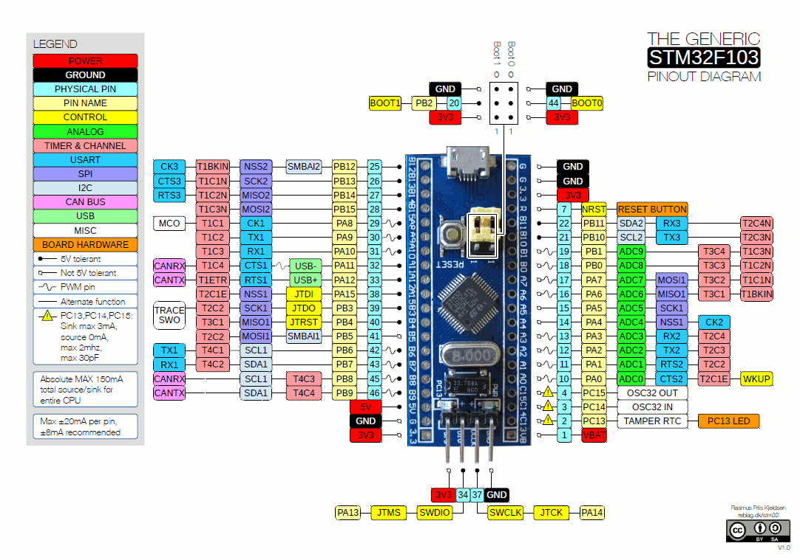
 | Internal Alt Func | Connected to
A0
A1
A2 | TX2 | Bluetooth RX
A3 | RX2 | Bluetooth TX
A4
A5
A6 | TIM3-0 | MotorPWM4
A7 | TIM3-1 | MotorPWM5
A8 | TIM1-0 | MotorPWM0
A9 | TX1 | TOF RX
A10 | RX1 | TOF TX
A11 | TIM1-3 | MotorPWM3
A12
A13
A14
A15
B0 | TIM3-2 | MotorPWM1
B1 | TIM3-3 | MotorPWM2
B2
B3
B4
B5
B6 | SCL1 | RangeSensor SCL
B7 | SDA1 | RangeSensor SDA
B8
B9
B10 | TX3 | IMU RX
B11 | RX3 | IMU TX
B12
B13
B14
B15
C13
C14
C15

